상품제안서
송월호텔항균타월180g 3P고급박스세트 (코로나백신자수) | 상품코드: S20956

 |  |  |  |  |  |  | 02-713-8555 | www.synergygift.co.kr
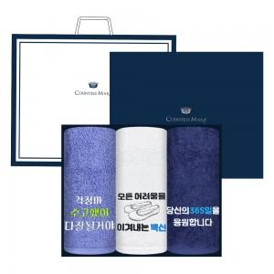

【상세/제작정보】 | <p>※자수인쇄 별도 문의 바랍니다.</p>

【인쇄/포장옵션】 | 실크, 자수 / 포장지포장

【공급단가】 | 수량 | 35~ | 100~ | 300~ | 500~ | 1,000~
*VAT별도 | 단가 | 19,980원 | 19,670원 | 19,210원 | 18,440원 | 17,670원

【상품 URL】 | https://www.synergygift.co.kr:443/src/goods_detail.php?gdno=20956

